データシート

 | G's Members Profile

※写真

 |  |  | No | ここは空欄

フリガナ | マツムラ ユウ |  |  |  |  |  |  | 性別 | 男
氏名 | 松村 悠
 |  |  |  |  |  |  |  | 年齢 | 33歳

■現在の希望
就転職（スカウト）を希望 起業（出資・連携）希望 ビジネスアライアンスや商談を希望
■就転職の方は志望する業態や自身の転職目的／起業、アライアンスの方は支援を希望する内容や、アピールしたい内容をご記入ください。
本プロジェクトの旗振り役として今後も推進することを望んでおります。実現には、デバイス開発(ODM先の選定)/アプリケーション・
サーバ開発/BtoB販売ルート開拓(流通業者)/BtoB販売ルート開拓(調味料メーカー)など様々なパートナーとの連携が必要となりますが、
その調整を一手に引き受け、推進していきたいと思います。ご興味・質問のある企業様がございましたらお声掛けください。
また、流通業(ホームファンション関連/EC関連系)でIoT関連のプロダクト開発を求めている企業様をお知り合いにあれば、ぜひ、
ご紹介いただければと思います。

西暦 | 月 | 略歴（学歴・職歴）
2013年 | 10 | シャープ（株）IoT通信事業本部 IoTクラウド事業部クラウド事業推進センターサービスマーケティング部 在籍中
2010年 | 10 | シャープビジネスソリューション（株）経営企画部
2007年 | 4 | シャープ（株）入社 広報部
2003年 | 4 | 同志社大学商学部入学

■使用可能なプログラム言語、フレームワーク（※実装可能レベルのもの）
HTML/CSS |  |  |  | PHP |  | その他①（ ）
HTML5/CSS3 |  |  |  | Ruby |  | その他②（ ）
JavaScript |  |  |  | JAVA |  | その他③（ ）

サービス名 | Spice-Shelf |  |  |  | URL |  | http://spice-shelf.jp/new_spice_shelf/
■プレゼンの補足説明 |  |  |  |  |  | 担当メンター： |  |  |  | 宗定 洋平
■プレゼン以外で伝えたいこと ・家庭用棚の市場規模：年間300億円(推定) (矢野経済研究所 2016年11月4日リリース内容より推測) ・協業パートナー(ODM先)：インテリアメーカーとの協業を想定(調味料棚の製造) ・価格／課金形態：IoT調味料棚（付属品：容器/ラベル）の販売。(サービスは無料提供で検討） ・販売ルート：ECサイト、インテリア雑貨店等 ・スケジュール：17年5月までにデバイスのODM先の選定を行う。その後、スペック精査/プロトタイプ/デザイン/評価/量産と流れで推進する。

G's ACADEMY TOKYO

【例】データシート
記入例
データシート
※写真
フリガナ | デジハリタロウ |  |  |  | 性別 | 男
氏名 | デジハリ 太郎
 |  |  |  |  | 年齢 | 20歳

■デジタルハリウッド コース受講歴
本科 | デジタルデザイン インタラクティブデザイン専攻

■使用可能ソフト・言語等

・その他（ |  |  |  |  |  |  | ）

■志望職種
Webデザイナー Webディレクター
■志望動機
●●●●●●●●●●●●●●●●●●●●●●●●●●●●●●●●●●●●●●●●●
●●●●●●●●●●●●●●●●●●●●●●●●●●●●●●●●●●●●●●●●●
●●●●●●●●●●●●●●●●●●●●●●●●●●●●●●●●●●●●●●●●●

西暦 | 月 | 学歴・職歴
1980 | 3 | デジタルハリウッド小学校卒業
1983 | 3 | デジタルハリウッド中学校卒業
1986 | 3 | デジタルハリウッド高等学校卒業
1990 | 3 | デジタルハリウッド大学卒業
1990 | 4 | 日本電信電話公社 入社 ○○事業部 所属
2000 | 12 | 一身上の都合により退社
2000 | 4 | デジタルハリウッド入学 現在に至る
■保有資格
普通自動車第一種免許、珠算３級、英語検定2級

作品名 | デジハリ ブランディング |  | 作品URL | http://www.dhw.co.jp/
■作品サンプル画像
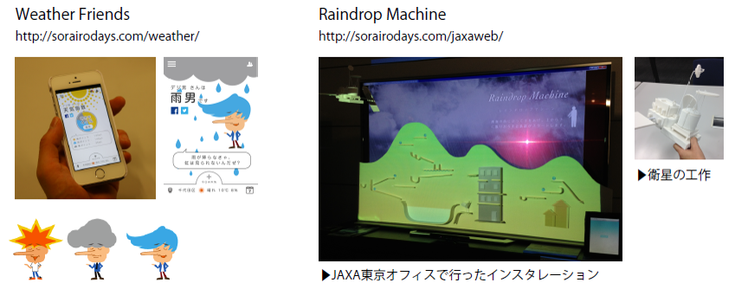

Digital Hollywood

